계산작업
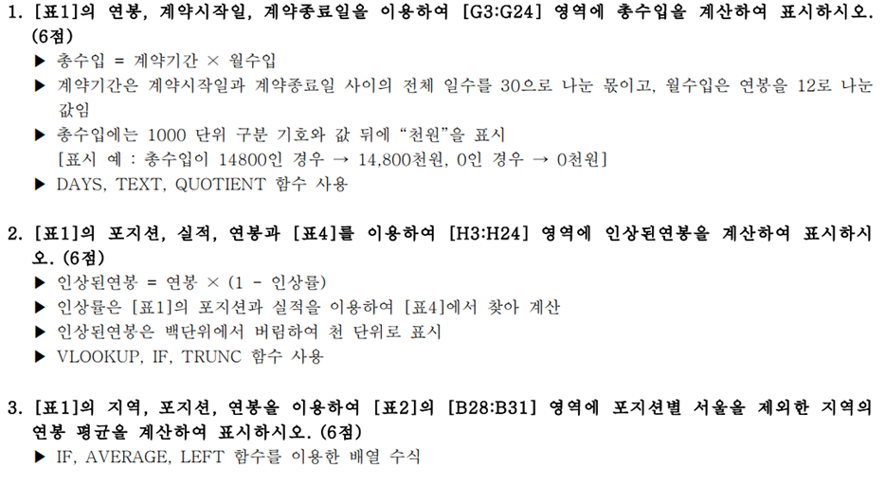
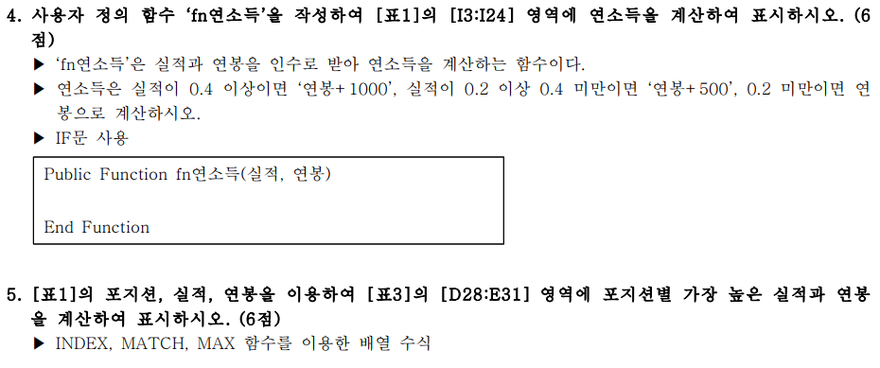
[표1]
지역 | 포지션 | 실적 | 연봉 | 계약시작일 | 계약종료일 | 총수입 | 인상된연봉 | 연소득
서울1 | 타자 | 0.488 | 3,700 | 2020-11-09 | 2024-11-09 | 14,800천원 | 1,000 | 4,700
안양 | 투수 | 0.235 | 5,500 | 2015-09-23 | 2019-09-23 | 22,000천원 | 3,000 | 6,000
인천 | 외야수 | 0.356 | 14,500 | 2016-04-17 | 2020-04-17 | 58,000천원 | 10,000 | 15,000
서울2 | 타자 | 0.429 | 9,400 | 2018-01-15 | 2022-01-15 | 37,600천원 | 4,000 | 10,400
인천 | 타자 | 0.334 | 4,200 | 2015-04-03 | 2019-04-03 | 16,800천원 | 2,000 | 4,700
서울2 | 투수 | 0.195 | 14,000 | 2020-09-08 | 2024-09-08 | 56,000천원 | 7,000 | 14,000
인천 | 투수 | 0.223 | 13,100 | 2019-10-16 | 2023-10-16 | 52,400천원 | 9,000 | 13,600
서울2 | 타자 | 0.3 | 8,600 | 2017-01-11 | 2021-01-11 | 34,400천원 | 6,000 | 9,100
서울2 | 타자 | 0.118 | 13,900 | 2020-10-19 | 2024-10-19 | 55,600천원 | 13,000 | 13,900
수원 | 내야수 | 0.276 | 8,200 | 2018-07-15 | 2022-07-15 | 32,800천원 | 8,000 | 8,700
서울2 | 투수 | 0.107 | 10,500 | 2015-04-06 | 2019-04-06 | 42,000천원 | 5,000 | 10,500
안양 | 투수 | 0.19 | 14,100 | 2015-07-27 | 2019-07-27 | 56,400천원 | 7,000 | 14,100
수원 | 내야수 | 0.47 | 10,100 | 2019-01-06 | 2023-01-06 | 40,400천원 | 5,000 | 11,100
안양 | 외야수 | 0.208 | 8,800 | 2018-06-12 | 2022-06-12 | 35,200천원 | 8,000 | 9,300
인천 | 내야수 | 0.406 | 6,300 | 2019-05-25 | 2023-05-25 | 25,200천원 | 3,000 | 7,300
서울1 | 내야수 | 0.255 | 4,900 | 2017-11-12 | 2021-11-12 | 19,600천원 | 4,000 | 5,400
수원 | 타자 | 0.39 | 6,400 | 2016-04-02 | 2020-04-02 | 25,600천원 | 4,000 | 6,900
인천 | 내야수 | 0.393 | 5,400 | 2015-08-16 | 2019-08-16 | 21,600천원 | 3,000 | 5,900
안양 | 외야수 | 0.166 | 7,600 | 2018-01-08 | 2022-01-08 | 30,400천원 | 7,000 | 7,600
인천 | 타자 | 0.558 | 5,800 | 2018-12-18 | 2022-12-18 | 23,200천원 | - | 6,800
서울1 | 외야수 | 0.251 | 8,500 | 2016-06-12 | 2020-06-12 | 34,000천원 | 8,000 | 9,000
수원 | 타자 | 0.277 | 12,600 | 2016-04-21 | 2020-04-21 | 50,400천원 | 12,000 | 13,100

[표2] |  | [표3] |  |  | [표4]
포지션 | 서울지역제외 | 포지션 | 실적 | 연봉 | 투수 |  | 기타포지션
타자 |  | 타자 |  |  | 방어율 | 인상률 | 타율 | 인상률
투수 |  | 투수 |  |  | 0 | 100% | 0 | 0%
외야수 |  | 외야수 |  |  | 0.1 | 50% | 0.3 | 30%
내야수 |  | 내야수 |  |  | 0.2 | 30% | 0.4 | 50%
 |  |  |  |  | 0.3 | 0% | 0.5 | 100%

분석작업-1
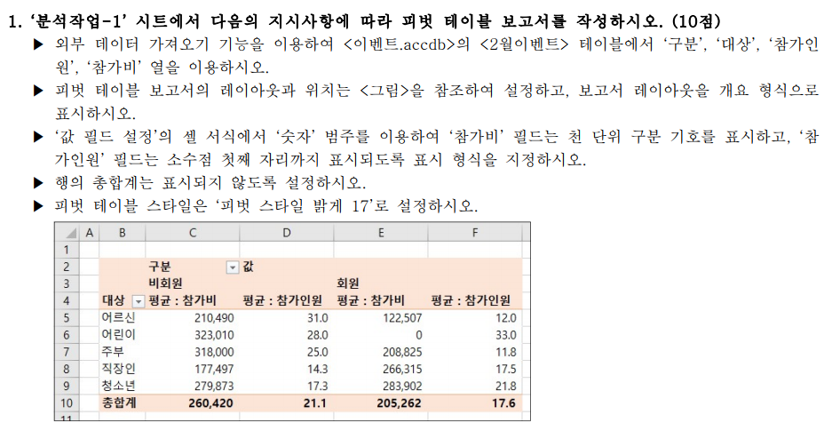
 | 구분 | 값
 | 비회원 |  | 회원
대상 | 합계 : 참가비 | 평균 : 참가인원 | 합계 : 참가비 | 평균 : 참가인원
어르신 | 210,490 | 31.0 | 367,520 | 12.0
어린이 | 646,020 | 28.0 | 0 | 33.0
주부 | 636,000 | 25.0 | 1,252,950 | 11.8
직장인 | 532,490 | 14.3 | 1,065,260 | 17.5
청소년 | 839,620 | 17.3 | 1,419,510 | 21.8
총합계 | 2,864,620 | 21.1 | 4,105,240 | 17.6

기타작업-2
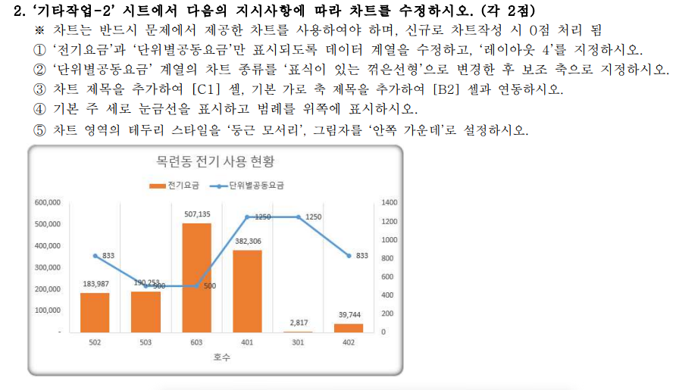
[표1] | 목련동 전기 사용 현황
호수 | 가족수 | 전기사용량 | 공동요금 | 전기요금 | 단위별공동요금
502 | 1 | 423 | 25,000 | 183,987 | 833
503 | 2 | 438 | 25,000 | 190,253 | 500
603 | 6 | 741 | 25,000 | 507,135 | 500
401 | 4 | 548 | 25,000 | 382,306 | 1250
301 | 6 | 154 | 25,000 | 2,817 | 1250
402 | 2 | 203 | 25,000 | 39,744 | 833
901 | 3 | 457 | 25,000 | 188,644 | 1250
402 | 5 | 492 | 25,000 | 200,478 | 833
402 | 5 | 766 | 25,000 | 523,808 | 833
902 | 2 | 660 | 25,000 | 481,210 | 833

목련동 전기 사용 현황

기타작업-3
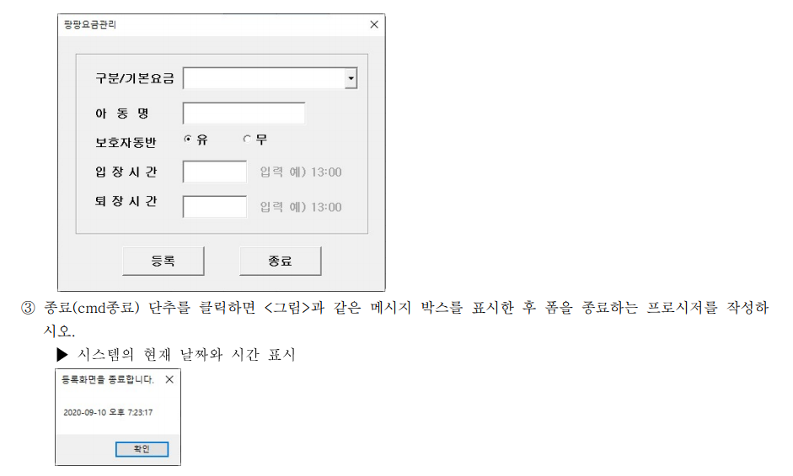
[표1] |  |  |  |  |  |  | [표2]
구분 | 아동명 | 보호자동반 | 기본요금 | 입장시간 | 퇴장시간 | 요금 | 구분 | 기본요금
유치 | 한새미 | 유 | 3,000 | 13:00:00 | 15:00:00 | 6,000 | 유아 | 0
초등 | 이시환 | 무 | 4,000 | 15:40:00 | 17:30:00 | 8,000 | 유치 | 3,000
 |  |  |  |  |  |  | 초등 | 4,000

